상품제안서
이노젠 Explo OTG USB (TYPE-C) | 상품코드: F16276

 |  |  |  |  |  |  | 02-412-0044 | www.easy1.co.kr
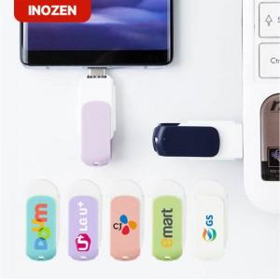

【상세/제작정보】 | 스마트폰과 PC모두 호환! C타입 OTG 메모리

【인쇄/포장옵션】 | 레이저, 풀칼라 / 포장지포장

【공급단가】 | 수량 | 50~ | 100~ | 300~ | 500~ | 1,000~
*VAT별도 | 8G | 6,000원 | 5,900원 | 5,760원 | 5,610원 | 5,520원
 | 16G | 8,120원 | 7,990원 | 7,800원 | 7,600원 | 7,470원
 | 32G | 10,370원 | 10,200원 | 9,960원 | 9,710원 | 9,540원
 | 64G | 13,750원 | 13,530원 | 13,200원 | 12,870원 | 12,650원

【상품 URL】 | https://dev.easy1.co.kr:443/src/goods_detail.php?gdno=16276

